Sheet1
 | Total Geral | Total de Branca | Branca |  |  | Total de Preta | Preta |  |  | Total de Parda | Parda |  |  | Total de Amarela | Amarela |  |  | Total de Indígena | Indígena |  |  | Total de Não declarada | Não declarada
Localidade da Escola |  |  | Estadual | Municipal | Privada |  | Estadual | Municipal | Privada |  | Estadual | Municipal | Privada |  | Estadual | Municipal | Privada |  | Estadual | Municipal | Privada |  | Federal | Estadual | Municipal | Privada
Salvador | 71,320 | 2,903 | 1,814 | 815 | 274 | 19,783 | 13,718 | 5,579 | 486 | 36,949 | 23,826 | 10,899 | 2,224 | 370 | 223 | 128 | 19 | 142 | 70 | 59 | 13 | 11,173 | 146 | 7,030 | 2,019 | 1,978

Cor/Raça |  | Dependência Administrativa

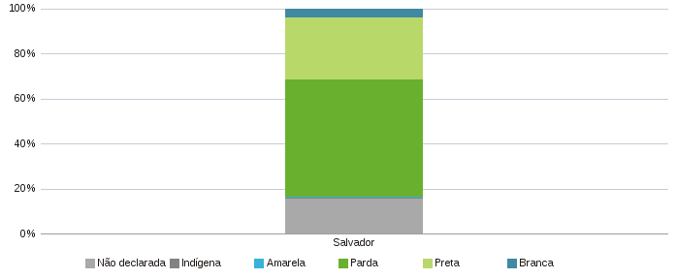 |  | 